Disponibilità
 | I.T-SHIRT | T-SHIRT
Immagini | Articolo | Descrizione | S | M | L | XL | XXL | Totale | W.S. | RRP
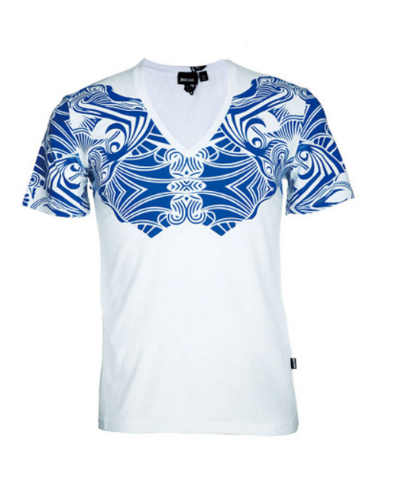 | S01GC0299N20543100 | T-SHIRT UOMO | 29 | 72 | 77 | 74 | 40 | 292 | € 38.00 | € 98.80
 | 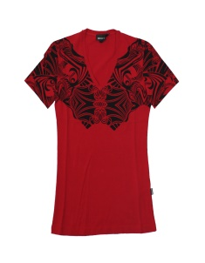 S01GC0299N20543314 | T-SHIRT UOMO | 23 | 62 | 63 | 64 | 25 | 237 | € 38.00 | € 98.80
 | 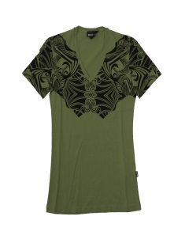 S01GC0299N20543694 | T-SHIRT UOMO | 18 | 53 | 57 | 65 | 26 | 219 | € 38.00 | € 98.80
 | 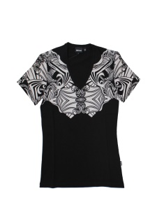 S01GC0299N20543900 | T-SHIRT UOMO | 19 | 69 | 69 | 74 | 30 | 261 | € 38.00 | € 98.80
 |  | Totale T-SHIRT |  |  |  |  |  | 1009

